Рус
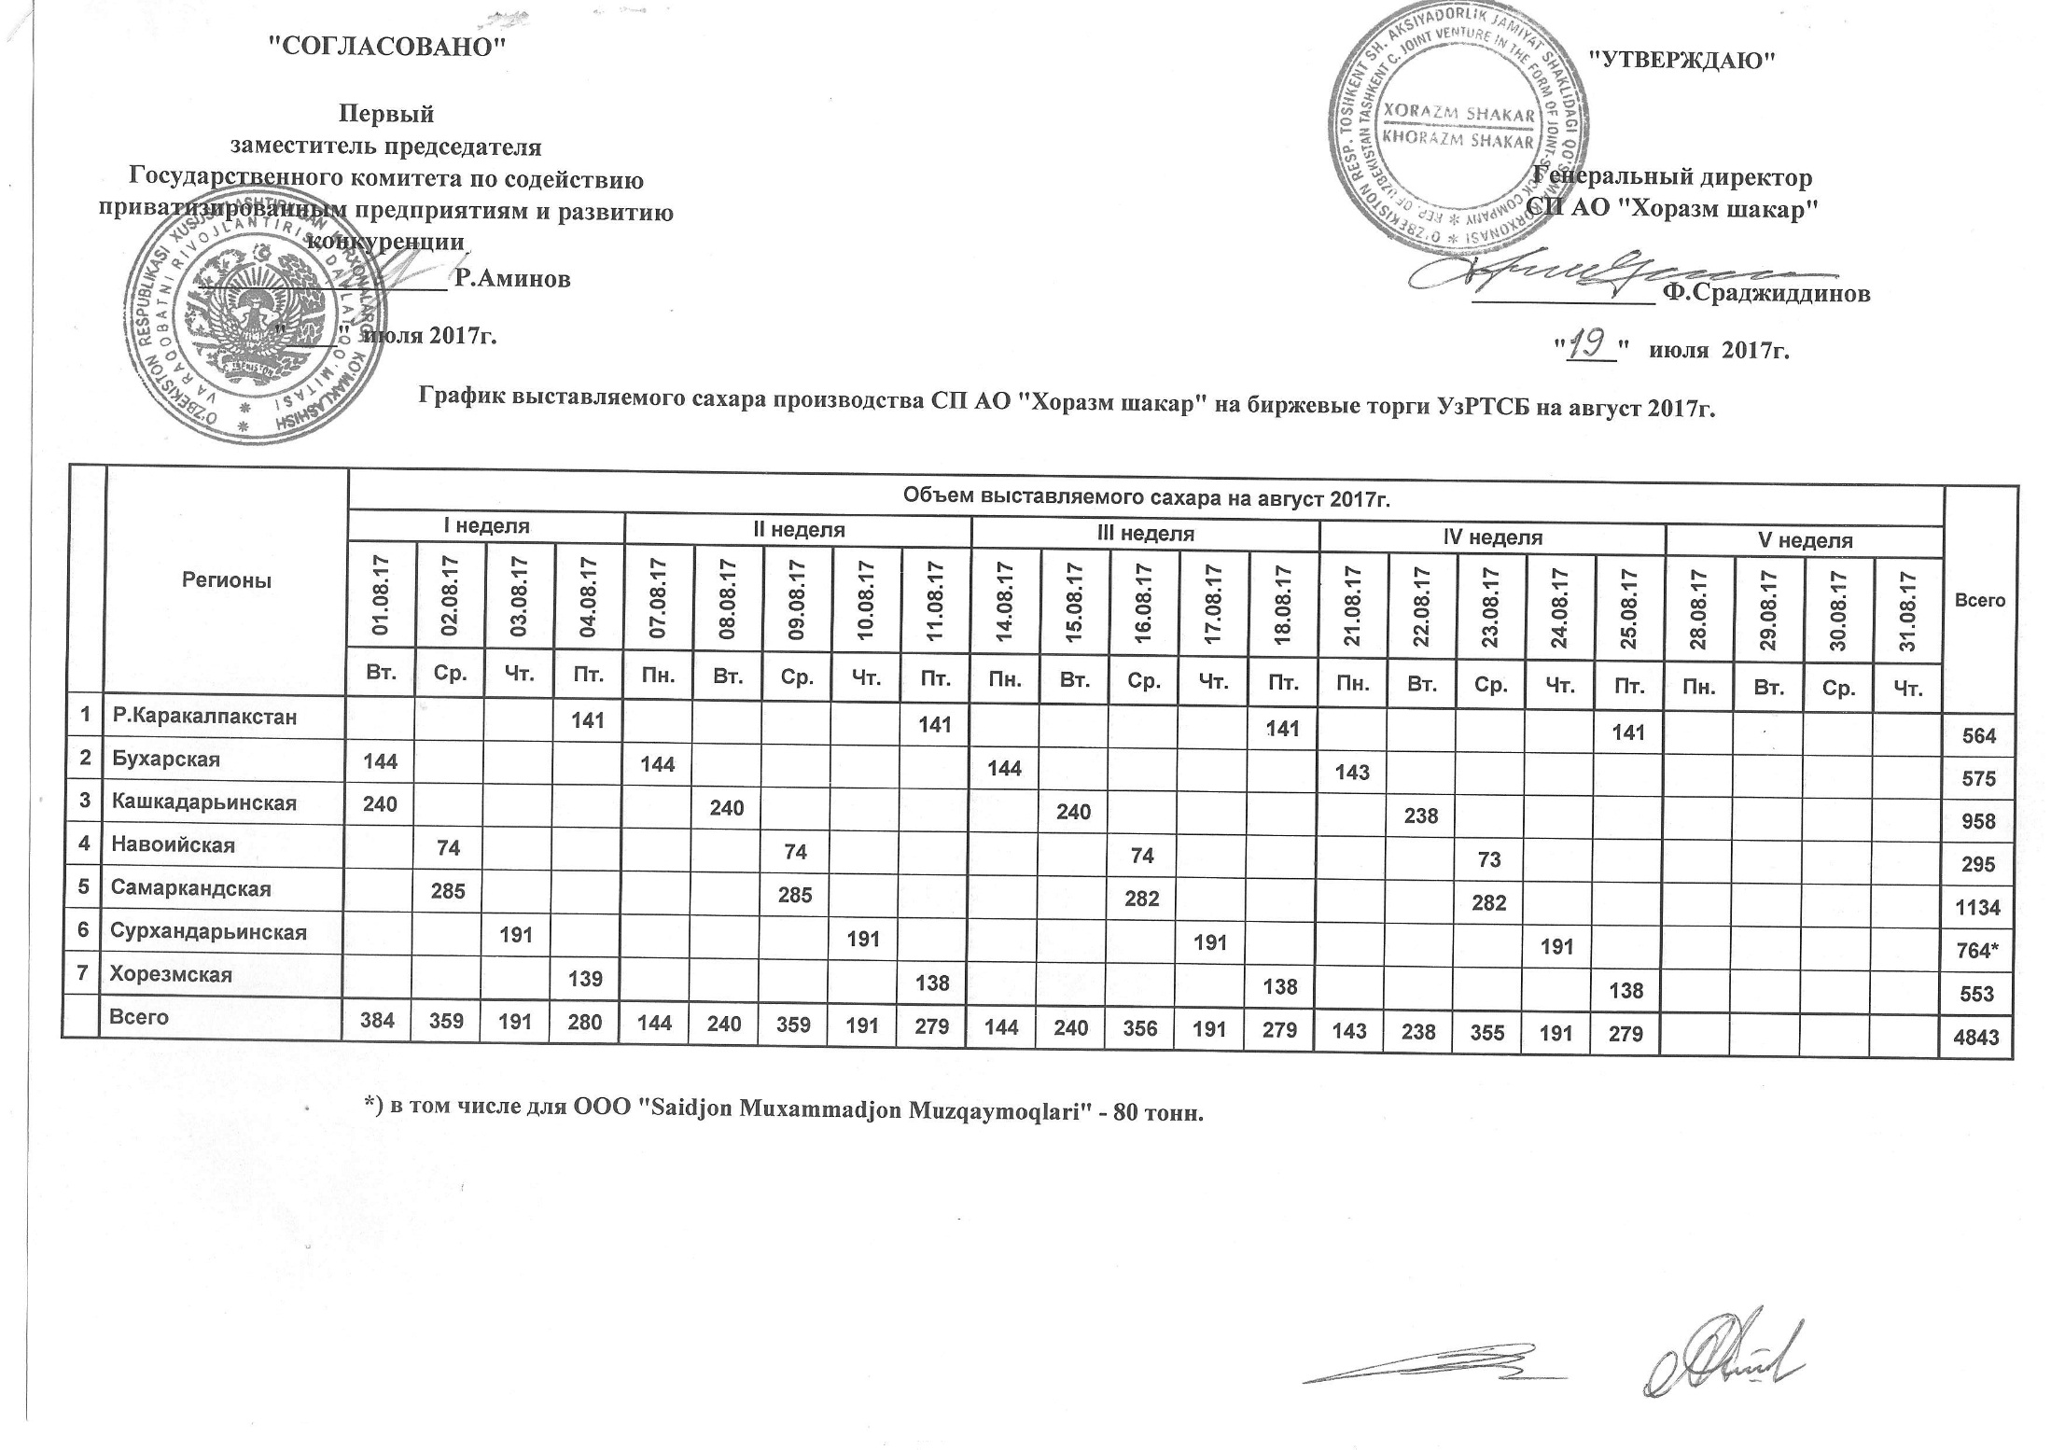
График выставляемого сахара производства СП АО "Хоразм шакар" на биржевые торги УзРТСБ на август 2017г.

Регионы | Объем выставляемого сахара на август 2017 г. |  |  |  |  |  |  |  |  |  |  |  |  |  |  |  |  |  |  |  |  |  |  | Всего
 | I неделя |  |  |  | II неделя |  |  |  |  | III неделя |  |  |  |  | IV неделя |  |  |  |  | V неделя
 | 2017-08-01 | 2017-08-02 | 2017-08-03 | 2017-08-04 | 2017-08-07 | 2017-08-08 | 2017-08-09 | 2017-08-10 | 2017-08-11 | 2017-08-14 | 2017-08-15 | 2017-08-16 | 2017-08-17 | 2017-08-18 | 2017-08-21 | 2017-08-22 | 2017-08-23 | 2017-08-24 | 2017-08-25 | 2017-08-28 | 2017-08-29 | 2017-08-30 | 2017-08-31
 | Вт. | Ср. | Чт. | Пт. | Пн. | Вт. | Ср. | Чт. | Пт. | Пн. | Вт. | Ср. | Чт. | Пт. | Пн. | Вт. | Ср. | Чт. | Пт. | Пн. | Вт. | Ср. | Чт.
Р.Каракалпакстан |  |  |  | 141 |  |  |  |  | 141 |  |  |  |  | 141 |  |  |  |  | 141 |  |  |  |  | 564
Бухарская | 144 |  |  |  | 144 |  |  |  |  | 144 |  |  |  |  | 143 |  |  |  |  |  |  |  |  | 575
Кашкадарьинская | 240 |  |  |  |  | 240 |  |  |  |  | 240 |  |  |  |  | 238 |  |  |  |  |  |  |  | 958
Навоийская |  | 74 |  |  |  |  | 74 |  |  |  |  | 74 |  |  |  |  | 73 |  |  |  |  |  |  | 295
Самаркандская |  | 285 |  |  |  |  | 285 |  |  |  |  | 282 |  |  |  |  | 282 |  |  |  |  |  |  | 1,134
Сурхандарьинская |  |  | 191 |  |  |  |  | 191 |  |  |  |  | 191 |  |  |  |  | 191 |  |  |  |  |  | 764
Хорезмская |  |  |  | 139 |  |  |  |  | 138 |  |  |  |  | 138 |  |  |  |  | 138 |  |  |  |  | 553
Всего | 384 | 359 | 191 | 280 | 144 | 240 | 359 | 191 | 279 | 144 | 240 | 356 | 191 | 279 | 143 | 238 | 355 | 191 | 279 | 0 | 0 | 0 | 0 | 4,843

